Sheet1
1.D01-023 | Cho điểm A(2;1;3), B(0;2;1), C(3;–1;0).

 |  | 1
 | 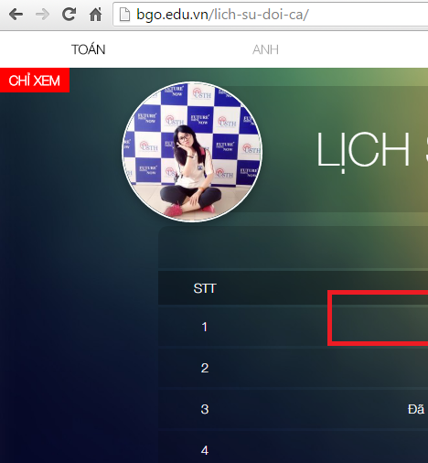 Lập phương trình mặt phẳng (P) đi qua 3 điểm A,B,C
2.A | –7x – 8y – 3z +13 = 0
2.B | –7x – 8y + 3z +13 = 0
2.C | –5x – 8y – 3z +13 = 0
2.D | –5x – 8y + 3z +13 = 0
3.Đáp số | B
4.Đáp án chi tiết | \[\overrightarrow {AB} ( - 2;1; - 2)\]; \[\overrightarrow {AC} \left( {1; - 2; - 3} \right)\]
 | \[\overrightarrow {{n_{\left( p \right)}}} = \left[ {\overrightarrow {AB} ,\overrightarrow {AC} } \right] = \left( { - 7; - 8;3} \right)\]

 |  | 2
 | 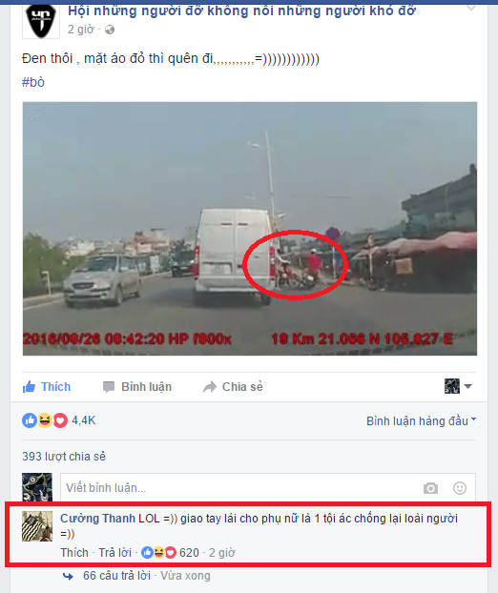 Ptmp (P) đi qua \[B(0;2;1)\] và \[\overrightarrow {{n_{\left( p \right)}}} = \left( { - 7; - 8;3} \right)\]là:
 | \[ - 7x - 8\left( {y - 2} \right) + 3\left( {z - 1} \right) = 0\]
 | \[ \Leftrightarrow \]\[ - 7x - 8y + 3z + 13 = 0\]

5.Level (1 – 4) | 1
6.Ghi Chú | Hehecccc
1.D03-165 | Cho điểm A(2;1;3), B(0;2;1), C(3;–1;0), D(–1;–2;1).
 | Lập phương trình mặt phẳng (P) chứa AB và song song với CD
2.A | –x + 10y + 6z – 26 = 0
2.B | –x – 10y + 6z – 26 = 0
2.C | x + 10y + 6z + 26 = 0
2.D | x + 10y + 6z – 26 = 0
3.Đáp số | A
4.Đáp án chi tiết | \[\overrightarrow {AB} \left( { - 2;1; - 2} \right)\]; \[\overrightarrow {CD} \left( { - 4; - 1;1} \right)\]
 | \[\overrightarrow {{n_{\left( p \right)}}} = \left[ {\overrightarrow {AB} ,\overrightarrow {CD} } \right] = \left( { - 1;10;6} \right)\]
 | Ptmp (P): \[ - 1\left( {x - 0} \right) + 10\left( {y - 2} \right) + 6\left( {z - 1} \right) = 0\]
 | \[ \Leftrightarrow \]\[ - x + 10y + 6z - 26 = 0\]
5.Level (1 – 4)
6.Ghi Chú

